Fairphone 5
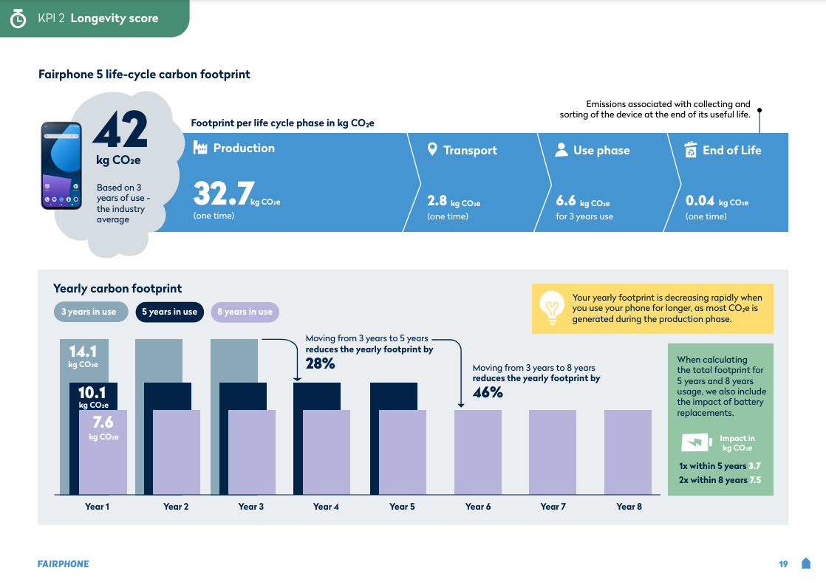
Type informatie | Data | Bron / Info
Naam van de smartphone | Fairphone 5 256GB
Aantal jaar in de LCA-berekening | 3 | Fairphone 2023 Impact Report, p.19
CO2-equivalent (kg) | 42.14kg | Fairphone 2023 Impact Report, p.19
CO2 emissies (kg) - Productie | 32.70kg | Fairphone 2023 Impact Report, p.19
CO2 emissies (kg) - Transport | 2.80kg | Fairphone 2023 Impact Report, p.19
CO2 emissies (kg) - Gebruik | 6.60kg | Fairphone 2023 Impact Report, p.19
CO2 emissies (kg) - End-of-Life | 0.04kg | Fairphone 2023 Impact Report, p.19
Ingebedde emissies extra batterij (kg) | 3.70kg | Fairphone 2023 Impact Report, p.19
Ingebedde emissies extra scherm (kg) | 2.11kg | Fairphone 4 - 5% (persartikel op www.izm.fraunhofer.de)
Aankoopkost - Smartphone | € 715.15 | Raamovereenkomst 2022/HFB/OP/93534 met Dustin (incl. beste prijs garantie) - Prijs op 25/06/2024
Aankoopkost - Beschermhoes
Aankoopkost - Screen protector
Kost vervanging batterij | € 39.95 | Fairphone shop - aankoopkost vervangonderdeel zonder arbeidskost
Kost schermherstelling | € 99.95 | Fairphone shop - aankoopkost vervangonderdeel zonder arbeidskost

Aantal jaar gebruik (ambitie) | Aankoopkost | Kost vervanging batterij | Kost schermherstelling | Totale kost | Totale kost/jaar
1 jaar | € 715.15 | € 0.00 | € 0.00 | € 715.15 | € 715.15
2 jaar | € 715.15 | € 0.00 | € 19.99 | € 735.14 | € 367.57
3 jaar | € 715.15 | € 0.00 | € 29.99 | € 745.14 | € 248.38
4 jaar | € 715.15 | € 39.95 | € 39.98 | € 795.08 | € 198.77
5 jaar | € 715.15 | € 39.95 | € 49.98 | € 805.08 | € 161.02
6 jaar | € 715.15 | € 39.95 | € 59.97 | € 815.07 | € 135.85
7 jaar | € 715.15 | € 79.90 | € 69.97 | € 865.02 | € 123.57

Aantal jaar gebruik (ambitie) | CO2 productie, transport en End-of-Life | CO2 gebruik | CO2 vervanging batterij | CO2 schermherstelling | CO2 totaal* | Totaal CO2/jaar
1 jaar | 35.54 | 2.20 | 0.00 | 0.00 | 37.74 | 37.74
2 jaar | 35.54 | 4.40 | 0.00 | 0.42 | 40.36 | 20.18
3 jaar | 35.54 | 6.60 | 0.00 | 0.63 | 42.77 | 14.26
4 jaar | 35.54 | 8.80 | 3.70 | 0.84 | 48.88 | 12.22
5 jaar | 35.54 | 11.00 | 3.70 | 1.05 | 51.29 | 10.26
6 jaar | 35.54 | 13.20 | 3.70 | 1.26 | 53.70 | 8.95
7 jaar | 35.54 | 15.40 | 7.40 | 1.47 | 59.81 | 8.54
* Uitgedrukt in kg
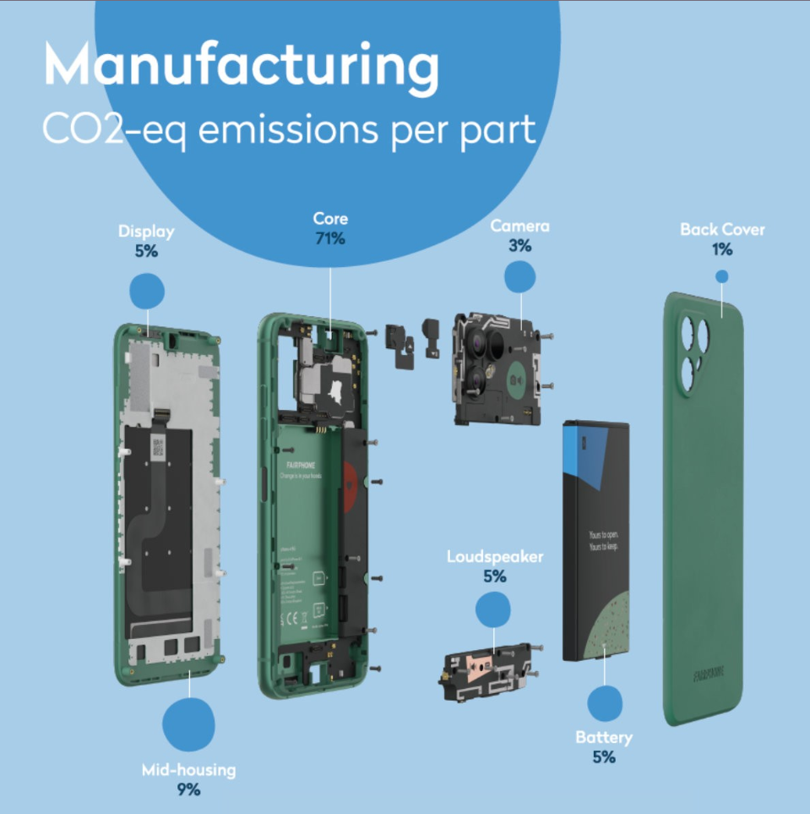

Samsung A54
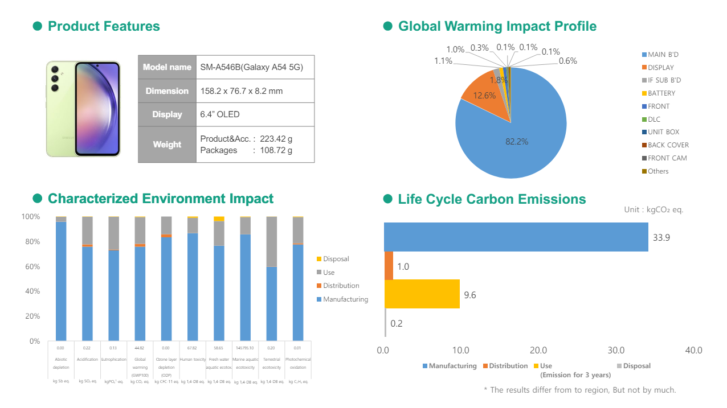
Type informatie | Data | Bron / Info
Naam van de smartphone | Samsung A54
Aantal jaar in de LCA-berekening | 3
CO2-equivalent (kg) | 44.70kg | Samsung LCA reports (SM-A546B)
CO2 emissies (kg) - Productie | 33.90kg | Samsung LCA reports (SM-A546B)
CO2 emissies (kg) - Transport | 1.00kg | Samsung LCA reports (SM-A546B)
CO2 emissies (kg) - Gebruik | 9.60kg | Samsung LCA reports (SM-A546B)
CO2 emissies (kg) - End-of-Life | 0.20kg | Samsung LCA reports (SM-A546B)
Ingebedde emissies extra batterij (%) | 9.00% | Cfr. aannames in 'Vergelijkend duurzaamheidsrapport: Fairphone 5, Samsung A54 en iPhone SE' i.o. DOMG
Ingebedde emissies extra scherm (%) | 10.50% | Cfr. aannames in 'Vergelijkend duurzaamheidsrapport: Fairphone 5, Samsung A54 en iPhone SE' i.o. DOMG
Aankoopkost - Smartphone | € 441.90 | Raamovereenkomst 2022/HFB/OP/93534 met Dustin (incl. beste prijs garantie) - Prijs op 25/06/2024
Aankoopkost - Beschermhoes
Aankoopkost - Screen protector
Kost vervanging batterij | € 75.00 | Samsung Support - Gebaseerd op prijs in de US ($80), incl. arbeidskosten en service kosten
Kost schermherstelling | € 263.63 | Kost onderdeel + reparatie (raamcontract VDAB)

Aantal jaar gebruik (ambitie) | Aankoopkost | Kost vervanging batterij | Kost schermherstelling | Totale kost | Totale kost/jaar
1 jaar | € 441.90 | € 0.00 | € 0.00 | € 441.90 | € 441.90
2 jaar | € 441.90 | € 0.00 | € 52.73 | € 494.63 | € 247.31
3 jaar | € 441.90 | € 0.00 | € 79.09 | € 520.99 | € 173.66
4 jaar | € 441.90 | € 75.00 | € 105.45 | € 622.35 | € 155.59
5 jaar | € 441.90 | € 75.00 | € 131.82 | € 648.71 | € 129.74
6 jaar | € 441.90 | € 75.00 | € 158.18 | € 675.08 | € 112.51
7 jaar | € 441.90 | € 150.00 | € 184.54 | € 776.44 | € 110.92

Aantal jaar gebruik (ambitie) | CO2 productie, transport en End-of-Life | CO2 gebruik | CO2 vervanging batterij | CO2 schermherstelling | CO2 totaal* | Totaal CO2/jaar
1 jaar | 35.10 | 3.20 | 0.00 | 0.00 | 38.30 | 38.30
2 jaar | 35.10 | 6.40 | 0.00 | 0.94 | 42.44 | 21.22
3 jaar | 35.10 | 9.60 | 0.00 | 1.41 | 46.11 | 15.37
4 jaar | 35.10 | 12.80 | 4.02 | 1.88 | 53.80 | 13.45
5 jaar | 35.10 | 16.00 | 4.02 | 2.35 | 57.47 | 11.49
6 jaar | 35.10 | 19.20 | 4.02 | 2.82 | 61.14 | 10.19
7 jaar | 35.10 | 22.40 | 8.05 | 3.29 | 68.83 | 9.83
* Uitgedrukt in kg

